SL
Standardbeschlag (SL) |  |  |  |  |  |  |  |  |  |  |  |  |  |  |  |  |  |  |  |  |  |  |  |  |  |  |  |  |  |  |  |  |  | Zvol jazyk:
 |  |  |  |  |  |  |  |  |  |  |  |  |  |  |  |  |  |  |  |  |  |  |  |  |  |  |  |  |  |  |  |  | DE | Select a language:
 |  |  |  |  |  |  |  |  |  |  |  | lichte Breite |  |  |  |  |  | mm |  |  |  |  | Bodenneigung |  |  |  |  |  |  |  |  |  |  | Wählen Sie eine Sprache:
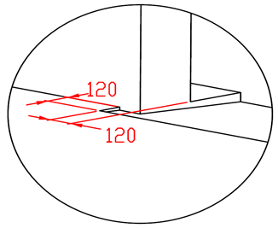
B
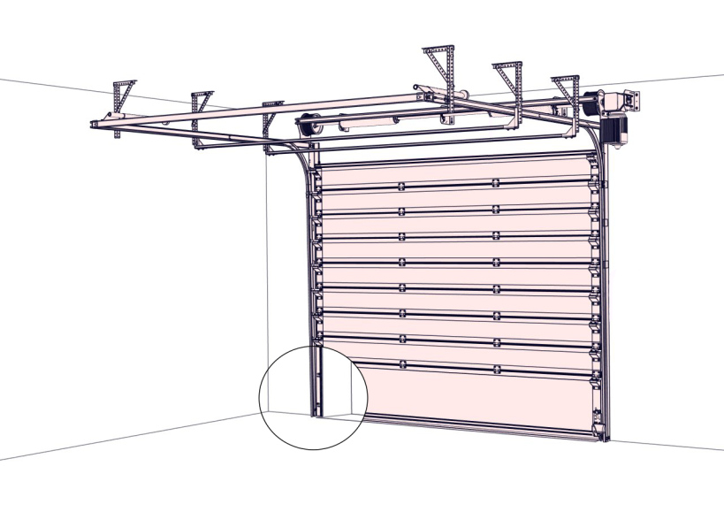
max. W x H 5000x5000 |  |  |  |  |  |  |  |  |  |  |  |  |  |  |  |  |  |  |  |  |  |  |  |  |  |  |  |  |  |  |  |  |  | Wybierz język:
 |  |  |  |  |  |  |  |  |  |  |  | lichte Höhe |  |  |  |  |  | mm |  |  |  |  |  |  |  |  |  |  |  |  |  |  |  | Sélectionner une langue:
 |  |  |  |  |  |  |  |  |  |  |  |  |  |  |  |  |  |  |  |  |  |  |  |  |  |  |  |  |  |  |  |  |  | Selecteer een taal:
 |  |  |  | Q |  |  |  |  |  |  |  | Antriebesposition |  |  |  |  |  |  |  |  |  |  |  |  |  |  |  |  |  |  |  |  |  | Valige keel:
 |  |  |  |  |  |  |  |  |  |  |  |  |  |  |  |  |  |  |  |  |  |  |  |  |  |  |  |  |  |  |  |  |  | Valitse kieli:
 |  |  |  | D |  |  |  |  |  |  |  |  |  |  |  |  |  |  |  |  |  |  |  |  |  |  |  |  |  |  |  |  |  | Выберите язык:
 |  |  |  | Dx |  |  |  |  |  |  |  |  |  |  |  |  |  |  |  |  |  |  |  |  |  |  |  |  |  |  |  |  |  | Välj ett språk:

B
 |  | Z = | 300 |  | X1 | X |  | Y = | 700 |  | MIN 550 MAX 1000

 |  |  |  |  |  |  |  |  |  |  |  |  |  |  |  | 120 |  |  |  |  |  |  | 450 |  |  | Montagefläche für den Motor (wahlweise L oder R)

 |  |  |  |  |  |  |  |  |  | 420 | 550 |  |  | 550
350
 |  |  |  |  |  |  |  |  |  | A = | F = |  |  | F = |  |  |  |  |  |  |  |  |  | 160
 |  |  |  | 120 |  |  |  |  |  |  |  |  |  |  |  |  | 80 |  |  |  |  |  |  |  |  | benötigter Freiraum bei Elektro-Bedienung (wahlweise L oder R)
 |  |  |  |  |  |  | 150 |  |  |  |  |  |  |  |  |  |  |  |  |  |  |  |  |  |  |  |  |  |  |  | Montage auf Mauerwerk und Ziegel
 |  |  |  |  |  |  |  |  | 600
 | MIN 550 MAX 1000 |  |  |  |  |  |  |  |  |  |  |  |  |  |  |  |  |  |  |  |  |  |  |  |  | benötigter Freiraum

 |  |  |  |  |  |  |  |  |  |  | H |  |  | H | (S) |  |  |  |  |  |  |  |  |  |  | Montagefläche für Antriebsteuerung. Siehe Produktdokumentation für Abmessungen
 |  |  |  |  |  |  |  |  |  |  |  |  |  |  |  |  |  |  |  |  |  |  |  |  |  |  |  |  |  |  | Montage auf Porenbeton oder Gasbeton

 |  |  |  |  |  |  |  |  |  |  |  |  |  |  |  |  |  |  |  |  |  |  |  |  |  | Unterkante 1500mm vom Boden

 |  |  |  |  |  |  |  |  |  |  |  |  |  |  |  |  |  |  |  |  |  |  |  |  |  | Industrielle Steckdose CEE 16A, 5P, 400 V, Sicherung 16A mit Schutzschalter, Stromschutz I=30 mA.
 |  |  |  |  |  |  |  |  |  |  |  |  |  |  |  |  |  |  |  |  |  |  |  |  |  |  |  |  |  |  | Montage auf Iso-trapezblechfassade

 |  |  |  |  |  |  |  |  |  |  |  |  |  |  |  |  |  |  |  |  |  |  |  | 1000

 |  |  |  |  |  |  |  |  |  |  |  |  |  |  |  | 100 |  |  |  |  |  | 100
 |  |  |  |  |  |  |  |  |  |  |  |  |  |  |  |  |  |  |  |  |  |  |  |  |  |  | 250
 |  |  |  |  |  |  |  | 250 |  |  |  |  |  |  | L |  |  |  | W |  |  |  |  |  | R
 |  |  |  |  |  |  |  |  |  |  |  |  |  |  |  |  |  |  |  |  |  |  |  |  |  |  |  |  | L+W+R

Achtung: |  |  |  |  |  |  |  |  |  |  |  |  |  |  |  |  |  |  |  |  |  |  |  |  |  |  |  | Angebot/Bestellung:
Fläche, an die montiert wird, muss gerade und fest sein und alle Montageflächen müssen in einer Ebene sein. |  |  |  |  |  |  |  |  |  |  |  |  |  |  | Innenansicht

Im Übrigen müssen die lichten Masse eben und rechtwinklig sein. |  |  |  |  |  |  |  |  |  |  |  |  |  |  |  |  |  |  |  |  |  |  |  |  |  |  |  | Position:

Masse in mm |  |  |  |  |  |  |  |  |  |  |  |  |  |  |  |  |  |  |  |  |  |  |  |  |  |  |  |  |  | Änderungsdatum
W | lichte Breite |  |  |  |  |  |  |  |  |  |  |  |  |  |  |  |  |  |  | ! |  |  |  |  |  |  |  |  |  |  |  | Format:
H | lichte Höhe |  |  |  |  |  |  |  |  |  |  |  | benötigter Freiraum |  |  |  |  |  |  |  | Vorbereitungen und Arbeiten die vom Auftraggeber zu erbringen sind, außer bei schriftlicher Vereinbarung im Voraus. |  |  |  |  |  |  |  |  | 2023-08-24 |  | A3
F | Freiraum über Sturz |  |  |  |  |  |  |  |  | 550
A | Mitte Achse zum Sturz |  |  |  |  |  |  |  |  | 420 |  |  |  |  |  |  |  |  |  |  | Ein stählerner Montagerahmen zur Befestigung der vertikalen Laufschienen und des Federpakets bei nicht tragfähigen Flächen wie z.b. Porenbeton, Gasbeton, Isolationspanelen u.s.w.. |  |  |  |  |  |  |  |  | Version:
L | Freiraum links |  |  |  |  |  |  |  |  | 0 |  |  |  |  |  |  |  |  |  |  |  |  |  |  |  |  |  |  |  | 2421
R | Freiraum rechts |  |  |  |  |  |  |  |  | 0 |  |  | benötigter Montageflächen
D | Einbautiefe |  |  |  |  |  |  |  | H+528 |  |  |  |  |  |  |  |  |  |  |  | Benötigte Montageflächen und Freiräume gemäß Zeichnung.
Y | 1. Aufhängepunkt |  |  |  |  |  |  |  |  | 700
X | 2. Aufhängepunkt |  |  |  |  |  |  |  | 1/3 Dx |  |  |  |  |  |  |  |  |  |  |  | Elektrisch (bei elektrisch bedienten Toren):
X1 | 3. Aufhängepunkt |  |  |  |  |  |  |  |  |  |  |  | Montagefläche für den Motor (wahlweise L oder R)
Z | 4. Aufhängepunkt |  |  |  |  |  |  |  |  | 300 |  |  |  |  |  |  |  |  |  |  | Industrielle Steckdose CEE 20A, 5P, 400 V, Sicherung 20A mit Schutzschalter, Stromschutz I=30 mA.
Q | freie Raumtiefe. |  |  |  |  |  |  |  | D+400
S | Wellenachse über dem Boden |  |  |  |  |  |  |  | (H+A)
L/R | Antriebesposition |  |  |  |  |  |  |  | min. 400

